상품제안서
집자랑 피크닉 방수 돗자리 140cmx150cm // 12가지 디자인 | 상품코드: F31410

 |  |  |  |  |  |  | 02-412-0044 | www.easy1.co.kr
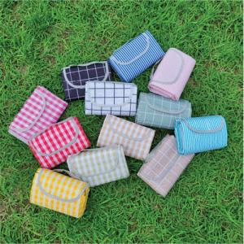

【상세/제작정보】 | <p><span style="font-size: 12pt;"><b>** 배송비- 한박스 28개 / 4000원별도</b></span></p>

【인쇄/포장옵션】 | 실크 / 포장불가능

【공급단가】 | 수량 | 100~ | 300~ | 500~ | 1,000~ | 3,000~
*VAT별도 | 단가 | 6,420원 | 6,310원 | 6,150원 | 6,040원 | 5,880원

【상품 URL】 | https://dev.easy1.co.kr:443/src/goods_detail.php?gdno=31410

